Подарки Фанера
ПОДАРКИ в упаковке из фанеры на 2027 год - год Овцы
Сайт www.podarki-elki.ru Почта podarki-elki@mail.ru Тел. +7 (495) 565-38-48 Наполнение в подарках – кондитерские изделия ведущих российских фабрик

!!! Обращаем ваше внимание, что в прайсах цены указаны с НДС 22% .
Артикул | Фото | Название | Размер в см. | Вес вложений в гр. | Состав ХИТ | Состав ЭЛИТ
62601/ФК049 | 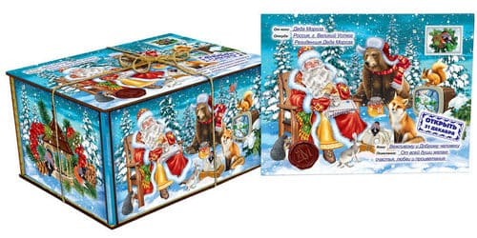 | Посылка Русская зима | 20х11х15,5 | 500 | 1,021 ₽ | 1,309 ₽
62602/ФК050 | 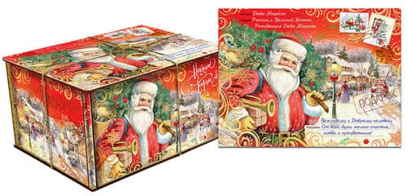 | Посылка Скоро праздник | 20х11х15,5 | 500 | 1,021 ₽ | 1,309 ₽
62603/ФН26001 |  | Посылка Козерог | 20х11х15,5 | 700 | 1,031 ₽ | 1,389 ₽
62604/ФН26002 | 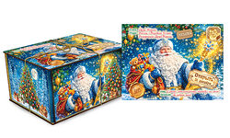 | Посылка Дед Мороз в шубе | 20х11х15,5 | 700 | 1,031 ₽ | 1,389 ₽
62605/ФН25002 | 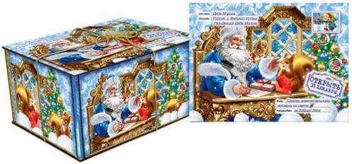 | Посылка Мастерская Деда Мороза | 20х11х15,5 | 700 | 1,154 ₽ | 1,520 ₽
62606/ФН25003 | 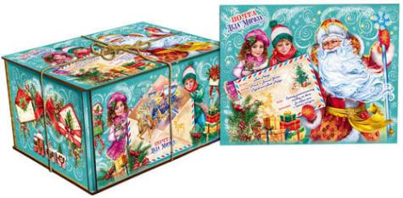 | Посылка Дед Мороз и дети | 20х11х15,5 | 700 | 1,154 ₽ | 1,520 ₽
62607/ФН24004 | 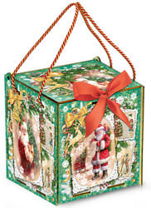 | Кубик Изумрудный | 15,5x15,5x15,5 | 700 | 1,192 ₽ | 1,560 ₽
62608/ФН24003 | 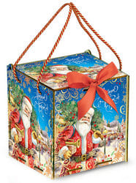 | Кубик Несу подарки | 15,5x15,5x15,5 | 700 | 1,192 ₽ | 1,560 ₽
62609/ФН25018 | 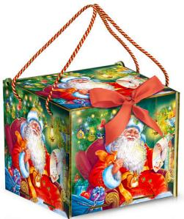 | Куб Письмо Деда Мороза | 15,5x15,5x15,5 | 700 | 1,192 ₽ | 1,560 ₽
62610/ФН24028 | 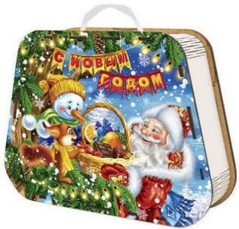 | Чемоданчик Дед Мороз и Снеговик | 23x19x9 | 700 | 1,068 ₽ | 1,428 ₽
62611/ФН25020 | 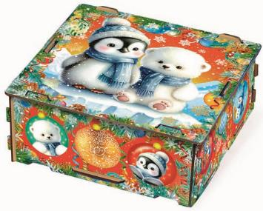 | Шкатулка На льдинке | 19.5х19.5х10 | 700 | 1,084 ₽ | 1,445 ₽
62612/ФН24006 | 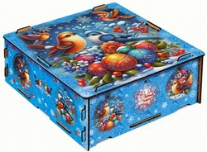 | Шкатулка Полетели (с елочными игрушками) | 19.5х19.5х10 | 700 | 1,084 ₽ | 1,445 ₽
62613/ФН24029 | 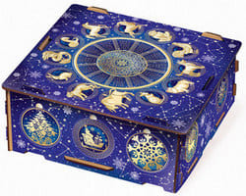 | Шкатулка Созвездие (с елочными игрушками) | 19.5х19.5х10 | 700 | 1,084 ₽ | 1,445 ₽
62614/ФН24005 | 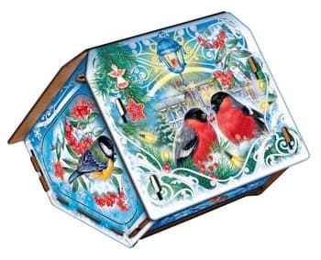 | Кормушка для птиц | 21х20х17 | 700 | 1,120 ₽ | 1,483 ₽
62615/ФН26020 | 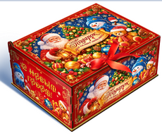 | Шкатулка Для любимых | 22.5x18x10 | 800 | 1,140 ₽ | 1,503 ₽
62616/ФН046 | 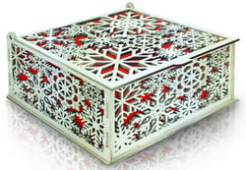 | Шкатулка Наслаждение | 20x20x10 | 800 | 1,592 ₽ | 1,982 ₽
62617/ФН24018 | 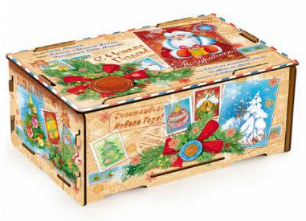 | Посылка Ретро | 22х17х10.5 | 800 | 1,143 ₽ | 1,507 ₽
62618/ФН26003 | 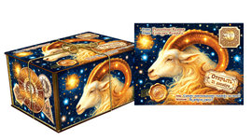 | Посылка Козерог | 21,6x11,4x16,5 | 1000 | 1,301 ₽ | 1,797 ₽
62619/ФН26004 | 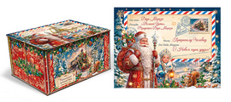 | Посылка Приключение | 21,6x11,4x16,5 | 1000 | 1,301 ₽ | 1,797 ₽
62620/ФН26005 | 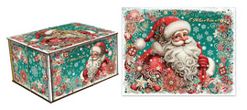 | Посылка Морозко | 21,6x11,4x16,5 | 1000 | 1,301 ₽ | 1,797 ₽
62621/ФН26006 | 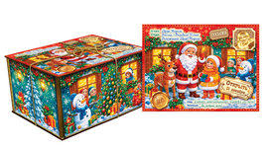 | Посылка Домик Деда Мороза | 21,6x11,4x16,5 | 1000 | 1,301 ₽ | 1,797 ₽
62622/ФН26007 |  | Посылка Дед Мороз в шубе | 21,6x11,4x16,5 | 1000 | 1,301 ₽ | 1,797 ₽
62623/ФН26008 | 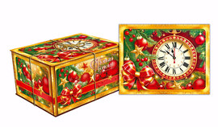 | Посылка Часы | 21,6x11,4x16,5 | 1000 | 1,301 ₽ | 1,797 ₽
62624/ФН26021 | 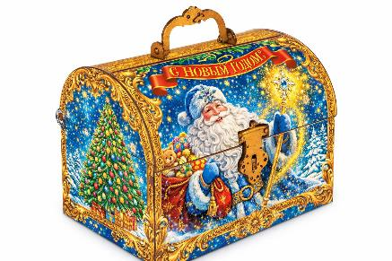 | Сундук Собираю подарки | 20x21,5x18 | 1000 | 1,705 ₽ | 2,224 ₽
62625/ФН24019 | 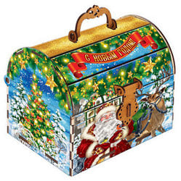 | Сокровища Деда Мороза | 20x21,5x18 | 1000 | 1,724 ₽ | 2,244 ₽
62626/ФК067 | 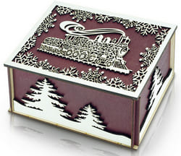 | Шкатулка Новогодний поезд коричневая, с резьбой | 21,6x11,8x16,5 | 1000 | 1,727 ₽ | 2,248 ₽
62627/ФН25022 | 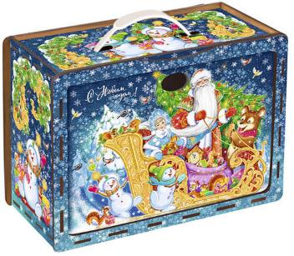 | Чемоданчик Дед Мороз на санях | 22х17х10.8 | 1000 | 1,359 ₽ | 1,858 ₽
62628/ФН26022 | 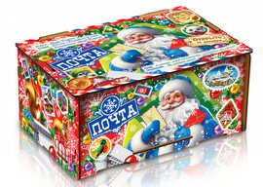 | Посылка Почта | 22х17х10.5 | 1000 | 1,287 ₽ | 1,782 ₽
62630/ФН25023 | 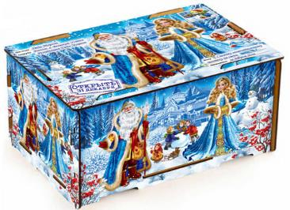 | Посылка ДМ и Снегурочка Терем | 22х17х10.5 | 1000 | 1,287 ₽ | 1,782 ₽
62631/ФН24017 | 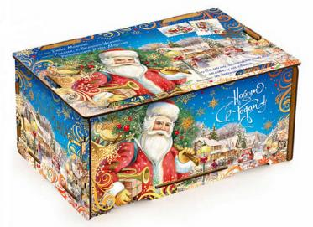 | Посылка Узоры | 22х17х10.5 | 1000 | 1,287 ₽ | 1,782 ₽
62632/ФН26025 | 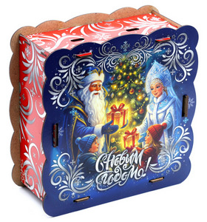 | Снежная сказка | 240*240*100 | 1000 | 1,522 ₽ | 2,031 ₽
62633/ФН26026 | 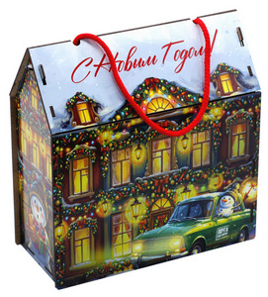 | Дом с огоньками | 230*220*100 | 1000 | 1,445 ₽ | 1,949 ₽
62634/ФН26009 |  | Посылка Козерог | 24,5x13x19,3 | 1200 | 1,557 ₽ | 2,074 ₽
62635/ФН26010 |  | Посылка Приключение | 24,5x13x19,3 | 1200 | 1,557 ₽ | 2,074 ₽
62636/ФН26011 |  | Посылка Морозко | 24,5x13x19,3 | 1200 | 1,557 ₽ | 2,074 ₽
62637/ФН26012 |  | Посылка Домик Деда мороза | 24,5x13x19,3 | 1200 | 1,557 ₽ | 2,074 ₽
62638/ФН26013 |  | Посылка дед мороз в шубе | 24,5x13x19,3 | 1200 | 1,557 ₽ | 2,074 ₽
62638/ФН26023 | 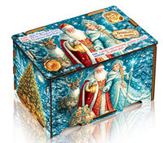 | Посылка Зимняя бирюза | 26х17х12.5 | 1200 | 1,468 ₽ | 1,980 ₽
62639/ФН24020 |  | Посылка Узоры | 26х17х12.5 | 1200 | 1,468 ₽ | 1,980 ₽
62640/ФН26024 | 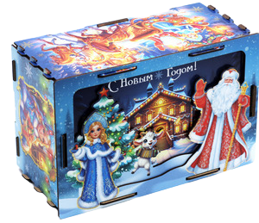 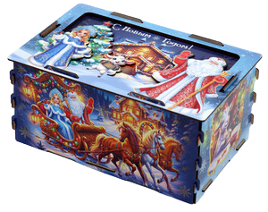 | Посылка 3D | 260*170*125 | 1200 | 1,554 ₽ | 2,070 ₽
62641/ФН26009 |  | Посылка Козерог | 24,5x13x19,3 | 1500 | 1,802 ₽ | 2,559 ₽
62642/ФН26010 |  | Посылка Приключение | 24,5x13x19,3 | 1500 | 1,802 ₽ | 2,559 ₽
62643/ФН26011 |  | Посылка Морозко | 24,5x13x19,3 | 1500 | 1,802 ₽ | 2,559 ₽
62644/ФН26013 |  | Посылка дед мороз в шубе | 24,5x13x19,3 | 1500 | 1,802 ₽ | 2,559 ₽
62645/ФН25015 | 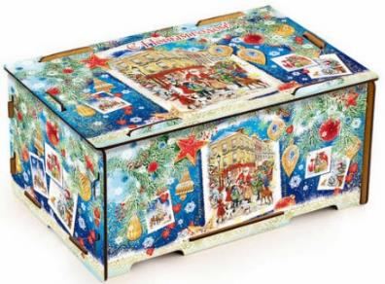 | Посылка Праздничная | 26х17х12.5 | 1500 | 1,713 ₽ | 2,465 ₽
* Цены действительны до 10 октября 2026 года ** В прайсе указаны цены за составы кондитерских наборов Хит и Элит. Составы кондитерских изделий, запрашивайте у Вашего менеджера. ***НДС 22 % включен в стоимость подарка. ****Стоимость доставки уточняйте у менеджер

